Hoja1
2023-12-06

LA PAZ 28 - HAEDO 4460-2005
BUENOS AIRES luquearti@gmail.com
____________________________________________________________________________________
"FRATACHO de MADERA”
“de PINO ”
FRATACHO DE PINO

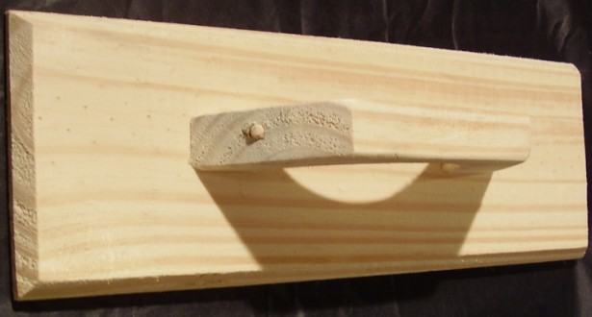

COD. | DESCRIPCION | PRECIO
FRA-051 | FRATACHO de Pino Nº25 | $ 260.00
FRA-052 | FRATACHO de Pino Nº30 | $ 296.40
FRA-053 | FRATACHO de Pino Nº35 | $ 321.10
FRA-054 | FRATACHO de Pino Nº40 | $ 351.00
FRA-040 | FRATACHO c/FIELTRO de Pino Nº20 | $ 195.90
FRA-041 | FRATACHO c/FIELTRO de Pino Nº25 | $ 220.76
FRA-042 | FRATACHO c/FIELTRO de Pino Nº30 | $ 266.08
FRA-043 | FRATACHO c/FIELTRO de Pino Nº35 | $ 346.48

M

